CHERI-T1英文版
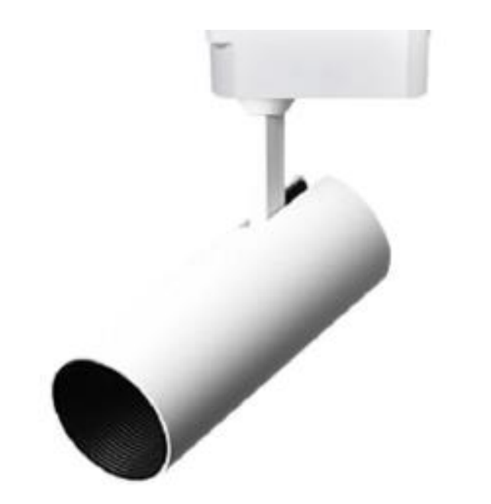
Light&Essence
LIGHTING SPECIFICATION
PRODUCT: | LED TRACK LIGHT
LOCATION: | INDOOR
MODEL NO: | CHERI-T1
LAMP TYPE: | LED CREE 15W, 3000K, RA91，1225 lm
EA: | REMOTE LED DRIVER
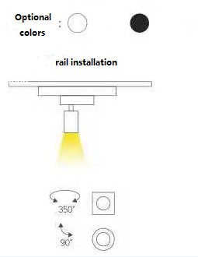
SIZE: | φ65*H165 mm
FINISH: | WHITE POWDER COATING
BEAM ANGLE: | 25°
HOLE: | -
INPUT VOLTAGE: | AC 220V
IP RATING: | IP40
INSTALLATION: | track
Others:

CHERI-T1
Light&Essence
LIGHTING SPECIFICATION 灯具规格
PRODUCT: 产品： | LED TRACK LIGHT LED轨道射灯
LOCATION: 位置： | INDOOR 室内
MODEL NO: 型号： | CHERI-T1
LAMP TYPE: 光源型号： | LED CREE 15W, 3000K, RA91，光通量1225 lm
EA: 电器： | REMOTE LED DRIVER 外置电源
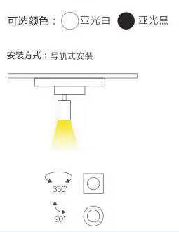
SIZE: 尺寸： | φ65*H165 mm
FINISH: 饰面 | WHITE POWDER COATING 白色烤漆
BEAM ANGLE: 照度角： | 25°
HOLE: 开孔： | -
INPUT VOLTAGE: 工作电压： | AC 220V
IP RATING: 防护等级： | IP40
INSTALLATION: 安装： | track 轨道安装
Others: 其他：

